SKETCH
BRAVADO
SEASON: | SPRING SUMMER 2025 |  | PRODUCT LINE: | 9 CARNABY
ARTIST: | ROLLING STONES |  | PRODUCT NAME: | MEN'S BANDANA PRINT SHORTS
VENDOR: |  |  | STYLE NUMBER: |  | VENDER ITEM #:
PASS OFF DATE: |  | 2024-06-17 | NOTES:
SKETCH
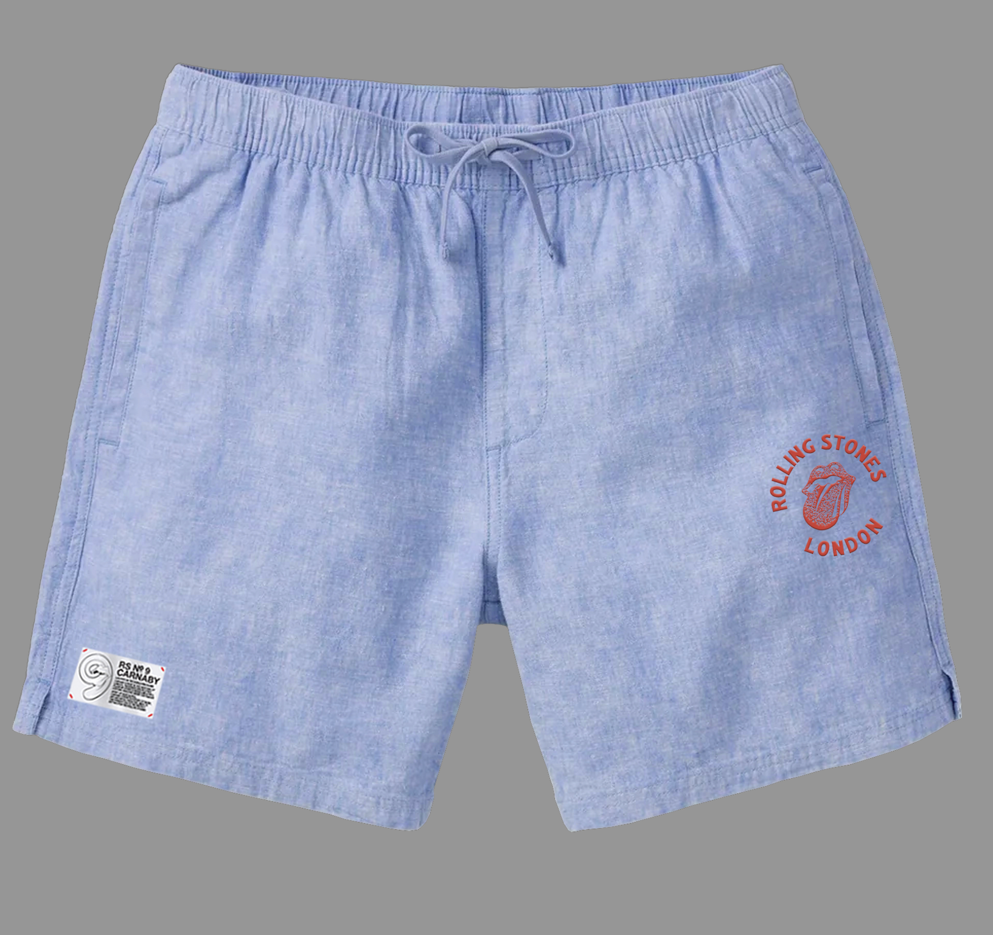

HOW TO MEASURE
BRAVADO
SEASON: | SPRING SUMMER 2025 |  | PRODUCT LINE: | 9 CARNABY
ARTIST: | ROLLING STONES |  | PRODUCT NAME: | MEN'S BANDANA PRINT SHORTS
VENDOR: | 0 |  | STYLE NUMBER: | 0 | VENDER ITEM #: | 0
PASS OFF DATE: |  | 2024-06-17 | NOTES: | 0
GENERAL HOW TO MEASURE
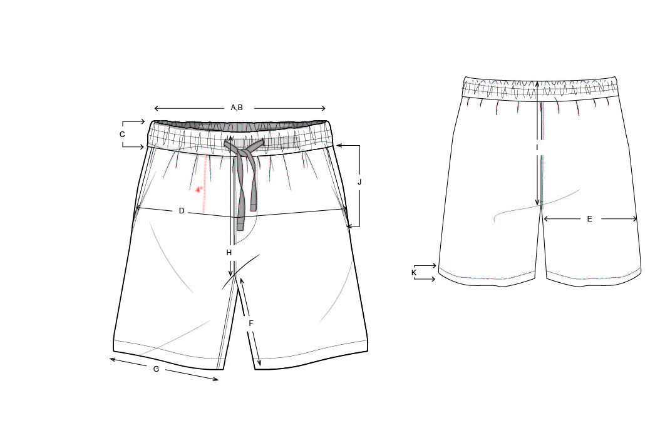 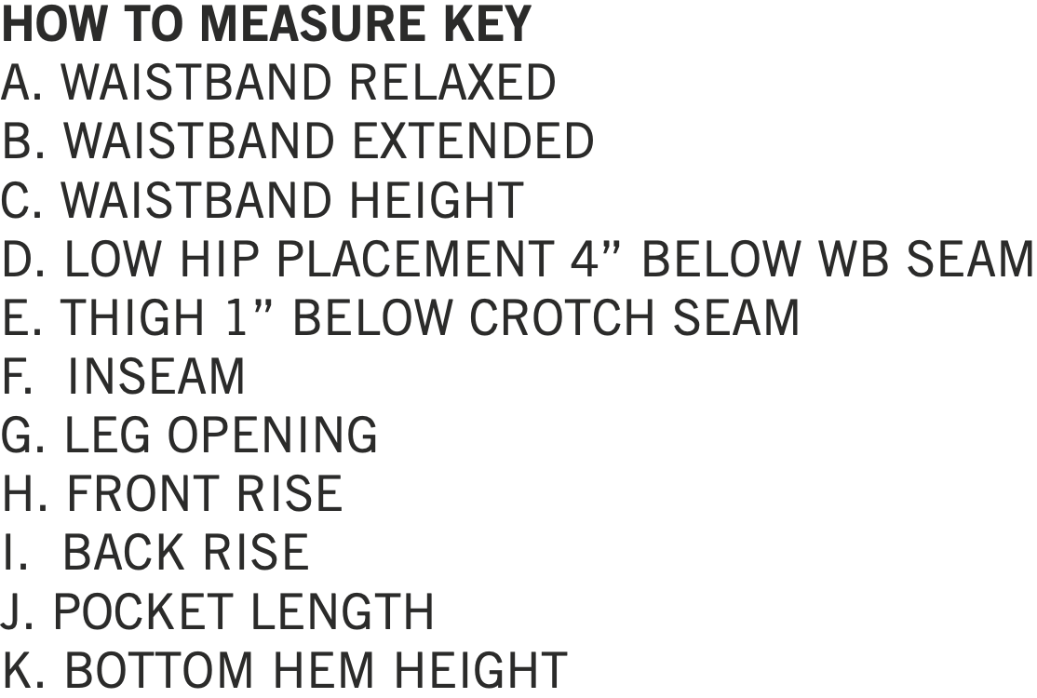

CONSTRUCTION DETAILS
BRAVADO
SEASON: | SPRING SUMMER 2025 |  | PRODUCT LINE: | 9 CARNABY
ARTIST: | ROLLING STONES |  | PRODUCT NAME: | MEN'S BANDANA PRINT SHORTS
VENDOR: | 0 |  | STYLE NUMBER: | 0 | VENDER ITEM #: | 0
PASS OFF DATE: |  | 2024-06-17 | NOTES: | 0
CONSTRUCTION DETAILS
WAISTBAND: SELF SEPARATE WAISTBAND; DOUBLE LAYER, FOLD AT TOP EDGE)
WITH ENCASED NO-ROLL ELASTIC AND DRAW STRING WITH
BUTTONHOLES AT FRONT. CLEAN FINISHED SEAM ALLOWANCE INSIDE.
W.B : SINGLE NEEDLE TOP STITCHED 1/4" AT TOP AND 1/4" DOUBLE
NEEDLE TOP STITCH AT BOTTOM
LƯNG RỜI , 2 LỚP , GẤP Ở MÉP TRÊN , CÓ DÂY THUN VÀ DÂY LUỒN BÊN NGOÀI , MAY SẠCH

DIỄU 1KIM CẠNH TRÊN CỰ Y 1/4" , DIỄU 2 KIM CẠNH DƯỚI CỰ LY 1/4"

TÚI MỔ TẠI SƯỜN , MIỆNG TÚI 3/8" ,
CÓ ĐÓNG BỌ 2 ĐẦU TÚI NHƯ HÌNH

OUTSEAM-ON SEAM POCKETS:
WELT OPENING 3/8" EDGE STITCHED AND
BAR TACKED AT TOP AND BOTTOM.
SELF POCKET BAGS.
FAUX J-FLY FRONT WITH BAR TACKED AT THE BOTTOM.
EDGE STITCH AT FLY CF FOR FLY
1/4" DNTS ALONG CROTCH SEAM AS SHOW.

BAGET GIẢ , ĐÓNG BỘ TẠI ĐÁY BAGET
DIỄU 2KIM CỰ LY 1/4" TỪ ĐÁY BAGET ĐI XUỐNG NHƯ HÌNH

BỌ

DIỄU 2 KIM CỰ LY 1/4"

LAI XẺ , 2 LỚP, GẬP VỀ PHÍA THÂN SAU 1/4" DIỄU 2 KIM

SIDE SLITS AT
HEM; SELF DOUBLE
TURNBACK 1/4" DNTS
CLEAN FINISHED INSIDE.
1/4" DNTS ALONG OUTSEAM

SELF DOUBLE TURNBACK HEM WITH 1/4"
DNTS
SƯỜN NGOÀI DIỄU 2 KIM CỰ LY 1/4"
LAI DIỄU 2 KIM CỰ LY 1/4"

